試算頁
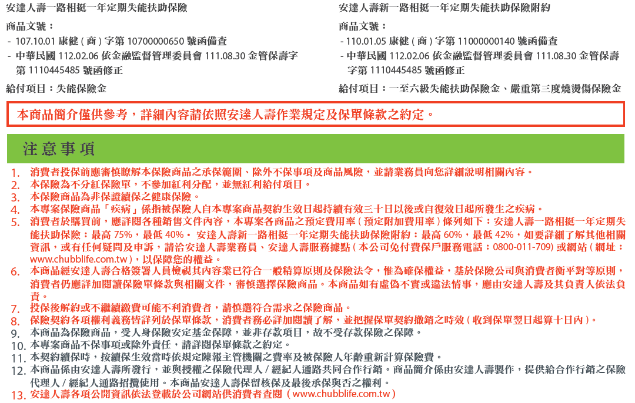
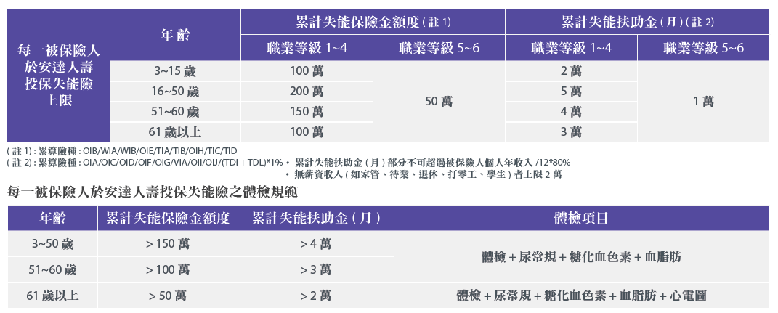
安達人壽好幸扶2保險專案試算表 |  |  |  |  |  |  | 試算日期： | 2023-01-17 | 2023.02版
姓名 | 郝健康 | 性別 | 男性 | 投保年齡 | 41 | 職業等級 | 1級 | 繳費方式 | 半年繳
投保內容 |  |  |  | 繳費年期 | 保障期間 | 保險金額(元) |  | 等待期
安達人壽一路相挺一年定期失能扶助保險 |  |  |  | 1年期 | 1年期 (自動續保， 但不保證續保) | 300,000 |  | 一般疾病：30日
安達人壽新一路相挺一年定期失能扶助保險附約 |  |  |  |  |  | 5,000
 |  |  |  |  | 首年度保費 |  |  | $590
 |  |  |  |  | 續年度保費 | 4~5歲 |  | N/A
 |  |  |  |  |  | 6~10歲 |  | N/A
 |  |  |  |  |  | 11~15歲 |  | N/A
 |  |  |  |  |  | 16~20歲 |  | N/A
 |  |  |  |  |  | 21~25歲 |  | N/A
 |  |  |  |  |  | 26~30歲 |  | N/A
 |  |  |  |  |  | 31~35歲 |  | N/A
 |  |  |  |  |  | 36~40歲 |  | N/A
 |  |  |  |  |  | 41~45歲 |  | $634
 |  |  |  |  |  | 46~50歲 |  | $892
 |  |  |  |  |  | 51~55歲 |  | $1,239
 |  |  |  |  |  | 56~60歲 |  | $1,734
 |  |  |  |  |  | 61~65歲 |  | $2,492
 |  |  |  |  |  | 66~70歲 |  | $3,698
 |  |  |  |  |  | 71~75歲 |  | $5,465

保障內容 |  |  |  |  |  | 失能等級給付對照表
給付項目 |  |  | 給付金額 |  |  | 失能等級 |  | 失能保險金
失能保險金(註1) |  |  | 參照右表失能給付對照表 |  |  |  |  | 一次性給付金額
一至六級失能扶助保險金(註2) |  |  | 每月給付5,000 |  |  | 第一級 |  | 300,000
 |  |  | 生存給付，給付累計最高900,000 |  |  | 第二級 |  | 270,000
嚴重第三度燒燙傷保險金 |  |  | 250,000 |  |  | 第三級 |  | 240,000
 |  |  |  |  |  | 第四級 |  | 210,000
 |  |  |  |  |  | 第五級 |  | 180,000
 |  |  |  |  |  | 第六級 |  | 150,000
 |  |  |  |  |  | 第七級 |  | 120,000
 |  |  |  |  |  | 第八級 |  | 90,000
 |  |  |  |  |  | 第九級 |  | 60,000
 |  |  |  |  |  | 第十級 |  | 30,000
 |  |  |  |  |  | 第十一級 |  | 15,000

